Sheet1
12조 테스트 계획서와 결과 보고서

기간 | 11/1 ~ 29 | 테스트 유형 | 통합 테스트 | 조 | 12조
동작 프로세스 | 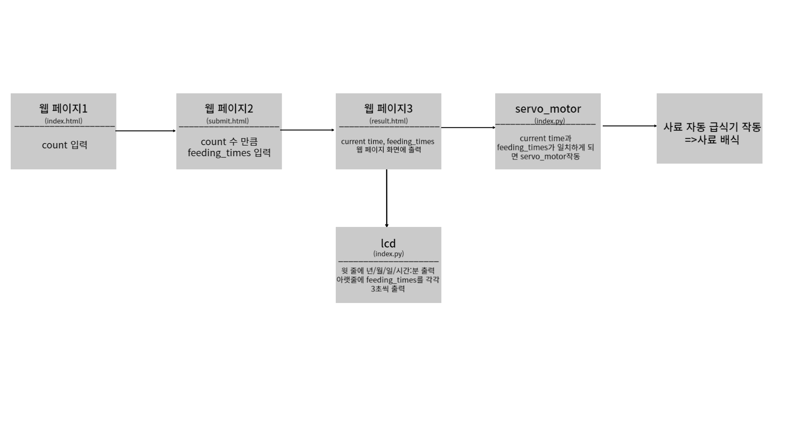
테스트 요건 검토 | 다음 page 2에서 입력한 count만큼 feeding times 입력 칸이 나오는가? | 다음 page 3에서 입력한 count만큼 feeding times가 나오는가? | 1) result.html의 feeding times이 되면 서보모터가 동작하는가? 2) current time이 feeding times이 되면 서보모터가 1번 동작하는가? | 1) result.html에서 feeding times와 current time이 전달되어서 2) 윗 줄에는 년/월/일 시간:분, 아래줄에는 feeding times를 각각 일정시간 동안 보여주는가?
테스트 데이터 | 예상결과 | 테스트 결과 | 문제 사항 | 추가 및 수정 내역 | 최종 확인
1) page.1 : 3 입력 2) page.2 : 14:10, 14:30, 15:00 입력 | 1) page.3 에서 current time(년/월/일 시간:분:초) 출력, 아래엔 feeding time인 14:10, 14:30, 15:00을 보여줌 2) LCD에 윗줄엔 년/월/일 시간:분 출력, 아래줄 14:10, 14:30, 15:00을 각각 왼쪽에 한 칸씩 이동하면서 화면에 출력해서 보여줌 3) 현재 시간이 14:10가 되면 서보모터 1회 작동 현재 시간이 14:30가 되면 서보모터 1회 작동 현재 시간이 15:00가 되면 서보모터 1회 작동 | X | 1) Page.2 사용자가 어떤 형식으로 입력해야 하는지 모름 3) run_servo_motor( ) 시간을 분 단위로 비교해서 해당 분이 지날때까지 계속 동작함 3) display_lcd( ) feeding times가 한 칸씩 왼쪽으로 이동하면 깨짐 | 1) 11.15 추가 page.2에 feeding times 입력 예시로 "Example: 9:30, 12:00, 21:30"을 추가 3) .endwith(":00")으로 원하는 시간:분:00초에 1번 동작하도록함 3) 11.22 수정 feeding times를 한 개씩 1초간 보여줌 (수정. 11/28. 1초->3초) | O

기간 | 테스트 유형 | 시스템 | 서브 시스템 | 시나리오명 | 케이스명 | 수행내역 | 사전조건 | 테스트 데이터 | 예상결과 | 테스트 결과 | 문제 사항 | 추가 및 수정 내역 | 최종 확인
11/10 ~ 15 | 단위 테스트 | 웹 페이지 | index.html | page 1 화면 테스트 | UI 확인 | 글자, 버튼, 박스 등 UI가 깨지거나 누락된것이 없는가? | Flask 서버를 활용한 웹 페이지 열기 |  | Enter feed count Feed count: ( ) Enter | O |  |  | O
11/10 ~ 15 | 단위 테스트 | 웹 페이지 | index.html | page 1 화면 테스트 | 이벤트 확인 | 1) Enter 클릭시 다음 화면으로 넘어가는가? 2) 새로고침 시 page 1. load 상태로 reset 되는가? | Flask 서버를 활용한 웹 페이지 열기 | 1) count 입력 후 Enter 클릭 2) 웹 페이지 로드 후 F5 | 1) page 2. 로드 2) page 1.화면 load 상태로 reset | O |  |  | O
11/10 ~ 15 | 단위 테스트 | 웹 페이지 | index.html | page 1 화면 테스트 | page 1 역할 수행 여부 | 1) count(먹이 횟수)를 입력 받는다. 2) Enter 클릭시 count값이 저장되고 다음 화면으로 넘어간다. | Flask 서버를 활용한 웹 페이지 열기 | 1) count 3 입력 2) count 입력된 상태로 Enter 클릭 | page 2. 에 3개의 feeding time 입력 칸 생성 | O |  |  | O
11/10 ~ 15 | 단위 테스트 | 웹 페이지 | submit.html | page 2 화면 테스트 | UI 확인 | 1) 글자, 버튼, 박스 등 UI가 깨지거나 누락된것이 없는가? 2) page 1에서 입력한 count만큼 feeding time을 입력할 박스가 생성되는가? | page 1에서 count 입력 | page 1에서 count 3 입력 | Enter feed time Count 1 time (h m):（） Count 2 time (h m): ( ) Count 3 time (h m): ( ) Enter | X | 사용자가 어떤 형식으로 입력해야 하는지 모름 | (11/15 추가) "Enter feed time" 아래에 입력 예시로 "Example: 9:30, 12:00, 21:30" 추가함 | O
11/10 ~ 15 | 단위 테스트 | 웹 페이지 | submit.html | page 2 화면 테스트 | 이벤트 확인 | 1) Enter 클릭 시 다음 화면으로 넘어가는가? 2) 새로고침 시 page 2. load 상태로 reset 되는가? | page 1에서 count 3 입력 | 1) feeding times로 "9:00", "12:00", "21:00" 입력 2) F5 | 1) page 3. 로 넘어감 2) page 2. 화면 load상태로 reset | O |  |  | O
11/10 ~ 15 | 단위 테스트 | 웹 페이지 | submit.html | page 2 화면 테스트 | page 2 역할 수행 여부 | 1) feeding times(먹이 시간)을 입력 받는다. 2) Enter 클릭시 입력한 feeding times가 다음 페이지에 표시되는가? | page 1에서 count 입력 | 1) feeding times로 "9:00", "12:00", "21:00" 입력 | feeding times가 list에 저장된 결과로 page 3. 에 입력한 feeding times가 화면에 출력됨. | O |  |  | O
11/10 ~ 15 | 단위 테스트 | 웹 페이지 | result.html | page 3 화면 테스트 | UI 확인 | 글자, 현재 시간, feeding times가 깨지거나 누락된것이 없는가? | page 1에서 count 입력 후, page 2에서 feeding times 입력 | page 1에서 count 3 입력, page 2에서 feeding times로 "9:00", "12:00", "21:00" 입력 | Feeding times results Current time: 년/월/일 시:분:초 Feeding times: ● 9:00 ● 12:00 ● 21:00 | O |  |  | O
11/10 ~ 15 | 단위 테스트 | 웹 페이지 | result.html | page 3 화면 테스트 | 현재 시간 초 단위 업데이트 확인 | current time이 1초 단위로 웹 페이지에서 업데이트 되는지 확인 | page 1에서 count입력 후, page 2에서 feeding times 입력 |  | current time이 1초 단위로 업데이트되어 표시됨 | O |  |  | O
11/10 ~ 15 | 단위 테스트 | 웹 페이지 | result.html | page 3 화면 테스트 | page 3 역할 수행 여부 | 1) 현재 시간이 업데이트 되어서 제대로 출력 되는가? 2) 입력한 count만큼 Feeding times가 출력 되는가? | page 1에서 count 입력 후, page 2에서 feeding times 입력 | page 1에서 count 3 입력, page 2에서 feeding times로 "9:00", "12:00", "21:00" 입력 | Feeding times results Current time: 년/월/일 시:분:초 Feeding times: ● 9:00 ● 12:00 ● 21:00 | O |  |  | O
11/15 ~ 21 | 단위 테스트 | index.py | index.py의 result() | result() 함수 테스트 | feeding_times 확인 | feeding_times가 웹 페이지에서 입력받은 건가? | 웹 페이지에서 count와 feeding times 입력 | count를 '1', feeding times을 '3:11' 입력 | "3:11:"가 되면 서보모터가 작동함 | O |  |  | O
11/15 ~ 21 | 단위 테스트 | 서보 모터 | index.py의 run_servo_motor() | 서보모터 작동 테스트 | current_time이 feeding_times가 되면 서보모터 작동 확인 | 1) current_time이 feeding_time가 되면 서보모터가 1번 작동 (열고/닫기)하는가? | 웹 페이지에서 count와 feeding times 입력 | count를 '2', feeding times을 '3:21', '3:22' 입력 | 3:21:'과 '3:22:'에 각각 1번씩 서보모터가 동작함 | X | 시간을 분 단위로 비교해서 해당 분이 지날때까지 계속 동작함 | .endwith(":00")으로 원하는 시간:분:00초에 1번 동작하도록함 | O
11/15 ~ 22 | 단위 테스트 | LCD | index.py의 display_lcd() | LCD 작동 테스트 | LCD 화면 확인 | 1) LCD Display에 화면이 나오는가? 2) 윗 줄에 현재 시간이 나오는가? 3) 아래줄에 feeding times가 한 칸씩 이동하면서 나오는가? | 웹 페이지에서 count와 feeding times 입력 | count를 '3', feeding times로 "9:00", "12:00", "21:00" 입력 | 2023-11-14 2:11 (current time) 9:00 <- 12:00 <- 21:00 (feeding tims가 한칸씩 왼쪽으로 이동하며 출력됨) | X | feeding times가 왼쪽으로 한 칸씩 이동하면 깨짐 | feeding times를 한 개씩 1초간 보여줌 (수정. 11/28. 1초->3초) | O

